상품제안서
세르페즈 PD 15W 고속무선충전 미니마우스패드 | 상품코드: F23627

 |  |  |  |  |  |  | 02-412-0044 | www.easy1.co.kr
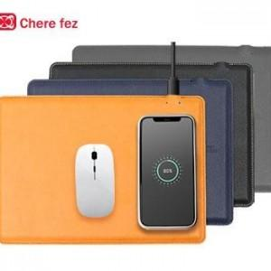

【상세/제작정보】 | 택배비 5,000원(VAT별도) (1BOX 40개)

【인쇄/포장옵션】 | 불박, 금박, 은박 / 포장지포장

【공급단가】 | 수량 | 100~ | 300~ | 500~ | 1,000~ | 3,000~
*VAT별도 | 단가 | 12,820원 | 12,350원 | 11,870원 | 11,400원 | 11,110원

【상품 URL】 | https://dev.easy1.co.kr:443/src/goods_detail.php?gdno=23627

